상품제안서
접이식 여행배낭 시즌2 | 상품코드: S30792

 |  |  |  |  |  |  | 02-713-8555 | www.synergygift.co.kr
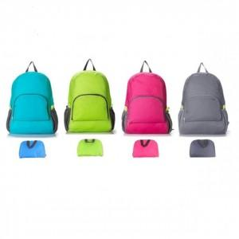

【상세/제작정보】

【인쇄/포장옵션】 | 실크, DTF열전사 / OPP(비닐)

【공급단가】 | 수량 | 100~ | 500~ | 1,000~ | 3,000~ | 5,000~
*VAT별도 | 단가 | 3,140원 | 2,950원 | 2,860원 | 2,720원 | 2,630원

【상품 URL】 | https://www.synergygift.co.kr:443/src/goods_detail.php?gdno=30792

